Sheet1
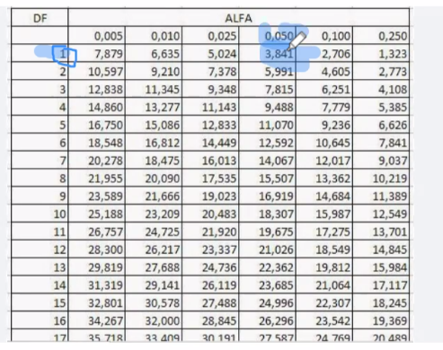
siswa | pasih | tidak pasih
laki | 10 | 30
perempuan | 20 | 10
 | 30 | 40
total | 70

 | 0 | E | 0-E | (0-E)^2 | (0-E)^2/E
a | 20 | 12.857142857 | 7.1428571429 | 51.020408163 | 3.9682539683
b | 10 | 17.142857143 | -7.1428571429 | 51.020408163 | 2.9761904762
c | 10 | 17.142857143 | -7.1428571429 | 51.020408163 | 2.9761904762
d | 30 | 22.857142857 | 7.1428571429 | 51.020408163 | 2.2321428571
 |  |  |  | X^2 (hitung) | 12.152777778
 |  |  |  |  |  | x^2 hitung > x^2 table | H0 ditolak tidak ada hubungannya orang yang pasih bahasa inggris dengan jenis kelamin
 | df = (kolom-1)(baris-1) |  |  | ALFA 0.050 | 3.841
 | df = (2-1)(2-1) |  |  | x^2 (table) | 3.841
 | 1

